Historias de Usuario
Desarrollo ágil: Historias de usuario y criterios de aceptación

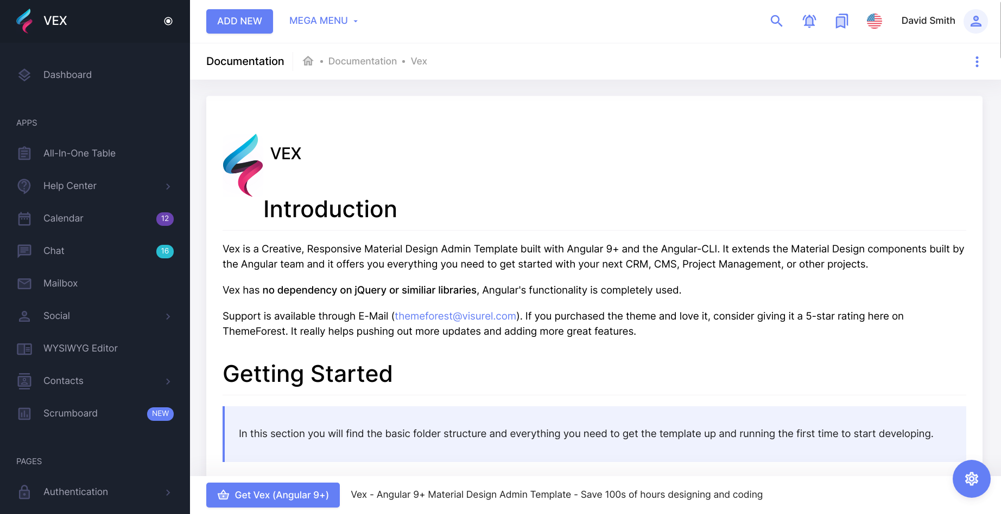
 | Enunciado de la historia |  |  |  |  |  |  |  | Criterios de aceptación |  |  |  | prototipo
Identificador (ID) de la historia | Rol | Característica / Funcionalidad | Razón / Resultado | Tarea | Alias | Dueño / Voluntario | Dimensión / Esfuerzo | Prioridad | Criterio de aceptación (Título) | Contexto | Evento | Resultado / Comportamiento esperado
No.0001 Menú Home | Usuario Tutor | Necesito saber que temas han sido mas buscados | Con la finalidad de revisar que temas hay como priotridad entre otros usuarios | 1 |  |  |  |  | Temas pupulares | En caso que el tema en el que me centro esté en los mas buscados | cuando quiera ver los temas mas buscados | el sistema tendrá en el menu HOME una vista con unos de los temas mas buscados
 |  |  |  | 2 |  |  |  |  | Temas pupulares (vista ampliada) | En caso que el tema en el que me centro no esté en los mas buscados | cuando quiera ver mas temas | el sistema tendrá en el menu HOME un boton en la vista de temas que me mostrará mas temas con alto rango de busqueda

No.0002 Menú Home | Usuario Tutor | Necesito especializarme en otros temas | Con la finalidad de pagar por la tutoria | 1 |  |  |  | Alta | Pago de sesion | En caso de ya haber pasado por la tutoria y comenzar el proceso de pago | Al acabar la sesión | El sistema me dara la ventana de pago obligatorio según el presio aceptado entre el tutor y el estudiante

No.0003 Menú Home | Usuario Tutor | Necesito especializarme en otros temas | Con la finalidad de Adquirir mas conocimiento | 1 |  |  |  |  | Conocimiento X Conocimiento | En caso que algun un tutor quiera especializarse en alguna de las especializaciones que tenga otro tutror | cuando 2 tutores esten interesados en una o mas especializaciones entre ellos | el sistema dado que los 2 tutores pueden usar como moneda sus conocimientos de otros temas si otro tutor está interezado
 |  |  |  | 2 |  |  |  |  | Conocimiento X $$$ | En caso que el tutor pedido no esté dispuesto a un intercambio de conocimientos | cuando un tutor quiera especializarse en un tema de otro tutor | El sistema le dara la ventana de pago obligatorio según el presio aceptado entre el tutores al finalizar la sesion

No.0002 Vista de tutores | Usuario Tutor | Necesito un boton que me muestre los tutores centrados en el tema | Con la finalidad de elegir un tutor para mis estudios del tema | 1 |  |  |  | Alta | Selección de tutor | En caso que el no esté convencido con alguno de los tutores y quiera seleccionar otro | cuando solicite la muestra de los demas tutores | el sistema de una vista de mas tutores con con un resumen de sus datos
 |  |  |  | 2 |  |  |  | Alta | Descripcion de los tutores | En caso de que quiera saber un poco de los tutores | cuando esté viendo la lista | el sistema debe mostrara los tutores debe estár de mayor ranking a menor
 |  |  |  | 3 |  |  |  | Alta | Muestra de descripción | Debe haber una descripción breve de los tutores especializados en el tema | cuando se me de una vista breve | el sistema en la vista debe mostrar el nombre su ranking y el valor de cobro
 |  |  |  | 4 |  |  |  | Alta | Muestra de perfil Tutor | En caso de seleccionar a un tutor el click me enviará a su perfil donde la información estará mas detallada | cuando presione click en el resumen | el sistema le enviará a la vista del perfil del tutor para pasar al pedido de la clase

No.0003 Vista de detalles de cuenta | Usuario Tutor | Necesito una vista de los perfiles de tutores desde la vista resumida | Con la escoger entre tutores | 1 |  |  |  | Alta | Selección de tutor | En caso de seleccionr un tutor | Cuando presione un click | El sistema le enviara a una vista con el prefil del tutor

No.0004 Vista de puntuacion | Usuario Tutor | Necesito una muestra de calificacion para los tutores | Con la finalidad de tener un indice de calidad de la tutoria | 1 |  |  |  | Alta | Puntuacion personal | En caso de querer calificar al tutor por como presenetó la tutoria | Al acabar la sesión | El sistema le dara la opcion de calificar al tutor mediante un sistema de puntos
 |  |  |  | 2 |  |  |  | Alta | Puntuacion global | En caso de querer saber la calificacion de los tutores dada por otros usuarios | Cuando se muestren los detalles del tutor | El sistema le mostrará la calificacion global del turor al que estoy viendo

No.0005 Vista de peticiones | Usuario Tutor | Necesito una muestra de las peticiones de tutoria | Con la finalidad de prestar una tutoria | 1 |  |  |  | Alta | Vista de las peticiones mas recuientes | En caso de querer ver las solicitudes mas resientes | Cuando se quiera ver las solisitudes | El sistema tendrá en su menu una vista con pequeña con las mas resientes de las solicitudes
 |  |  |  | 2 |  |  |  | Alta | Vista de peticiones | En caso de ver todas las solicitudes | cuando se esté en el submenu de vista de las peticiones mas recientes | El sistema le mostrará el resto de peticiones con una breve descripción
 |  |  |  | 3 |  |  |  | Alta | Vista del perfil | En caso de revisar el perfil de un solicitante | cuando se muestre la descripcion del perfil del usuario | El sistema le dara la opcion derechazar la peticion, acpetarla o reofertar el valor de la tutoria

